Hoja1
 |  |  |  | i | temp | j | j>=0 | temp<data[j]

0 | 1 | 2 | 3
4 | 3 | 1 | 2 | 1 | 3 | 0 | v | v

0 | 1 | 2 | 3
4 | 4 | 1 | 2 | 1 | 3 | -1 | f | ?

0 | 1 | 2 | 3
3 | 4 | 1 | 2 | 2 | 1 | 1 | v | v

0 | 1 | 2 | 3
3 | 4 | 4 | 2 | 2 | 1 | 0 | v | v

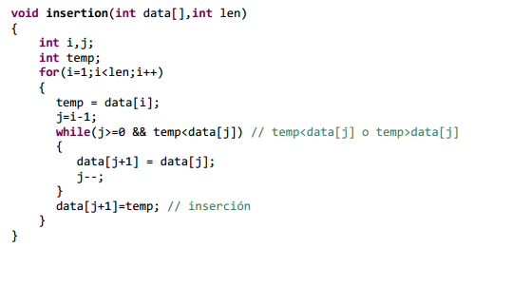
0 | 1 | 2 | 3
3 | 3 | 4 | 2 | 2 | 1 | -1 | f

0 | 1 | 2 | 3
1 | 3 | 4 | 2 | 3 | 2 | 2 | v | v

0 | 1 | 2 | 3
1 | 3 | 4 | 4 | 3 | 2 | 1 | v | v

0 | 1 | 2 | 3
1 | 3 | 3 | 4 | 3 | 2 | 0 | v | f

0 | 1 | 2 | 3
1 | 2 | 3 | 4

